상품제안서
시즈넬 디퓨저 코코 미니로즈 80ml | 상품코드: S39132

 |  |  |  |  |  |  | 02-713-8555 | www.synergygift.co.kr
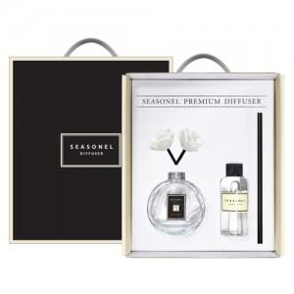

【상세/제작정보】

【인쇄/포장옵션】 | [스티커] 병 스티커, [스티커] 케이스 스티커, [병실크] 실크 / 포장지포장

【공급단가】 | 수량 | 50~ | 100~ | 300~ | 1,000~ | 3,000~
*VAT별도 | 단가 | 9,100원 | 8,880원 | 8,480원 | 8,140원 | 8,000원

【상품 URL】 | https://www.synergygift.co.kr:443/src/goods_detail.php?gdno=39132

